Sheet1
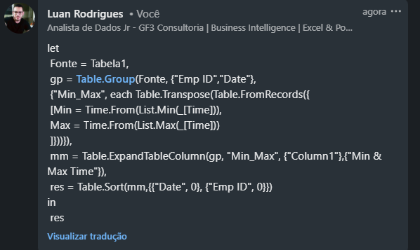

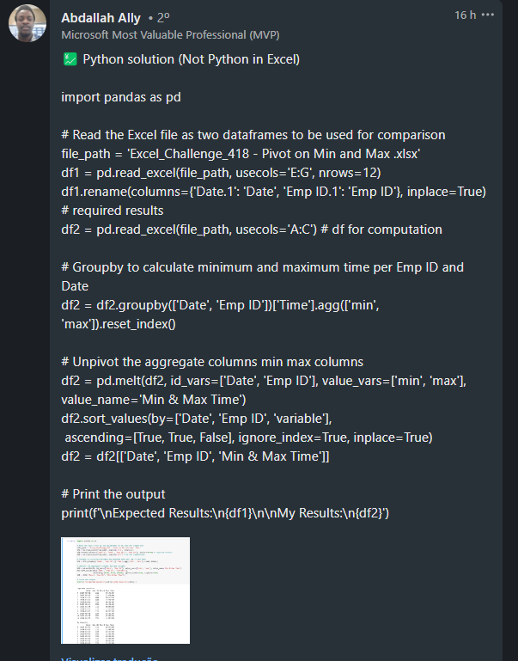
Emp ID | Time | Date | Date | Emp ID | Min & Max Time
222 | 16:04:00 | 2024-03-04 | 2024-03-02 | 111 | 6:43:00
222 | 18:43:00 | 2024-03-04 | 2024-03-02 | 111 | 22:48:00
222 | 22:48:00 | 2024-03-04 | 2024-03-02 | 444 | 4:33:00
111 | 22:33:00 | 2024-03-02 | 2024-03-02 | 444 | 22:04:00
333 | 0:03:00 | 2024-03-05 | 2024-03-04 | 222 | 0:00:00
444 | 9:21:00 | 2024-03-02 | 2024-03-04 | 222 | 22:48:00
444 | 22:04:00 | 2024-03-02 | 2024-03-05 | 111 | 0:05:00
222 | 6:43:00 | 2024-03-04 | 2024-03-05 | 111 | 23:11:00
111 | 22:48:00 | 2024-03-02 | 2024-03-05 | 333 | 0:03:00
555 | 21:07:00 | 2024-03-05 | 2024-03-05 | 333 | 15:21:00
555 | 2:09:00 | 2024-03-05 | 2024-03-05 | 555 | 2:09:00
222 | 1:12:00 | 2024-03-04 | 2024-03-05 | 555 | 21:07:00
111 | 6:43:00 | 2024-03-02
555 | 14:38:00 | 2024-03-05
444 | 4:33:00 | 2024-03-02
333 | 15:21:00 | 2024-03-05
Dinamize a tabela fornecida para combinações de Data / ID Emp com Hora Mínima e Máxima. O Tempo Mínimo e o Tempo Máximo aparecerão em linhas alternativas. Primeiro Tempo mínimo aparecerá e, em seguida, Tempo máximo em outra linha aparecerá.
222 | 0:00:00 | 2024-03-04
333 | 5:02:00 | 2024-03-05
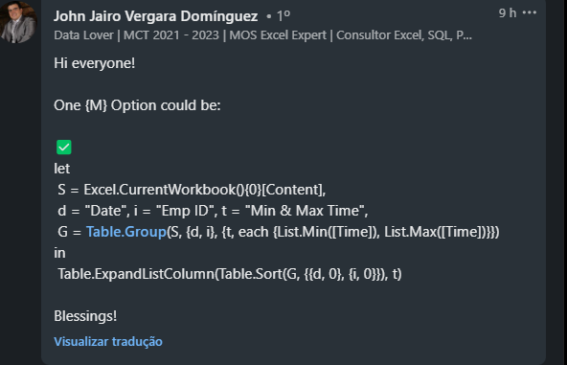
333 | 0:28:00 | 2024-03-05
111 | 11:07:00 | 2024-03-05
111 | 15:34:00 | 2024-03-05
111 | 8:29:00 | 2024-03-05
111 | 23:11:00 | 2024-03-05
111 | 0:05:00 | 2024-03-05
111 | 18:23:00 | 2024-03-05

